Лист1
Задание №1. (лист1) Прием на работу в токарный цех авиазавода идет на конкурсной основе. Условия приема требуют 20 и более лет рабочего стажа и возраста от 36 до 49 лет включительно. Определите, кто из заданного списка конкурсантов может быть принят на работу. Сколько могут принять на работу и сколько нет.

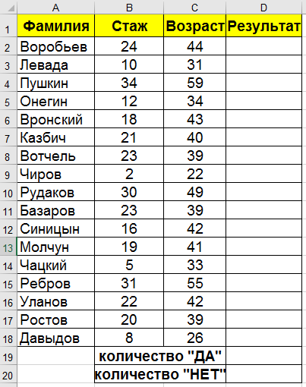

 | Фамилия | Стаж | Возраст | Результат
 |  | 24 | 44 | YES
 |  | 10 | 31 | NO
 |  | 34 | 59 | NO
 |  | 12 | 34 | NO
 |  | 18 | 43 | NO
 |  | 21 | 40 | YES
 |  | 23 | 39 | YES
 |  | 2 | 22 | NO
 |  | 30 | 49 | YES
 |  | 23 | 39 | YES
 |  | 16 | 42 | NO
 |  | 19 | 41 | NO
 |  | 5 | 33 | NO
 |  | 31 | 55 | NO
 |  | 22 | 42 | YES
 |  | 20 | 39 | YES
 |  | 8 | 26 | NO
 |  | Кол-во | YES | 7
 |  | Кол-во | NO | 10

Лист2
Задание №2. (лист2) В летний поход в школе набирают 3 группы. Возьмут только тех учеников, у которых оценки за четверть:

1) по математике, физике, географии и физкультуре в сумме составляют не менее 18;
2) по математике + физике больше, чем по географии + физкультуре или по географии + физкультуре не менее 9 баллов;
3) количество "5" по всем предметам две и более, и также по математике имеет "5";
Определите, кто из списка желающих пойти в поход действительно может стать участником по разным группам? В столбце результат добавьте условную функцию, вычисляющую ДА или НЕТ.

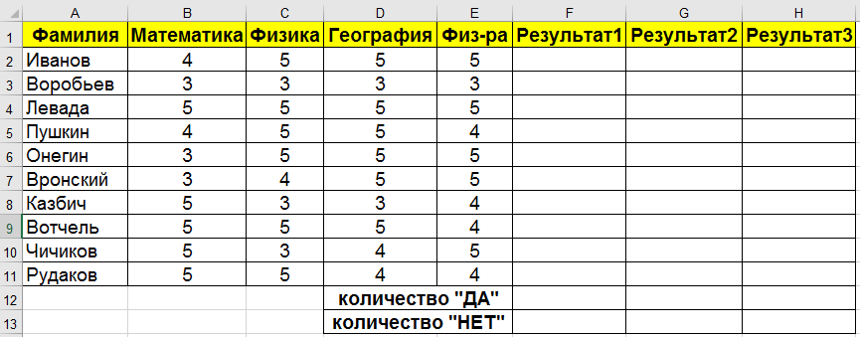
 | Фамилия | Матем | Физ | Гео | Физра | Р1 | Р2 | Р3
 |  | 4 | 5 | 5 | 5 | YES | YES | NO
 |  | 3 | 3 | 3 | 3 | NO | NO | NO
 |  | 5 | 5 | 5 | 5 | YES | YES | YES
 |  | 4 | 5 | 5 | 4 | YES | YES | NO
 |  | 3 | 5 | 5 | 5 | YES | YES | NO
 |  | 3 | 4 | 5 | 5 | NO | YES | NO
 |  | 5 | 3 | 3 | 4 | NO | YES | NO
 |  | 5 | 5 | 5 | 4 | YES | YES | YES
 |  | 5 | 3 | 4 | 5 | NO | YES | YES
 |  | 5 | 5 | 4 | 4 | YES | YES | YES
 |  |  |  |  | YES | 6 | 9 | 4
 |  |  |  |  | NO | 4 | 1 | 6

Лист3
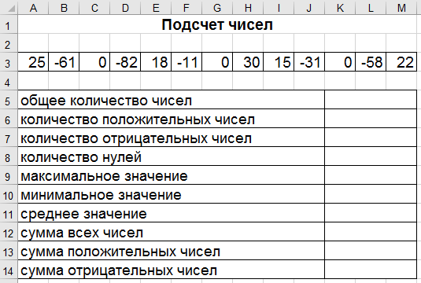

25 | -61 | 0 | -82 | -11 | 0 | 30 | 15 | -31 | 0 | -58 | 22

12
4
5
3
30
-82
-12.583333333
-151
92
-243

